CI Racionalizacion de tramites
Racionalizacion de tramites: Seguimiento control interno

Nº | Accion a seguir | Definicion del procedimiento o tramite | Entregable | Ruta de trabajo / actividad | Fecha inicio | fecha final | Beneficio para la empresa / ciudadano | Responsable | Seguimiento | % de avance o evidencia para actividades culminadas | Observaciones | Evidencias
1 | Implementacion del pago PSE | Solicitar al proveedor HASS S.Q.L el desarrollo del proyecto de software para la aplicación del modulo comercial, implementacion del boton PSE | Pago de las facturas de los servicios publicos que presta ERAT a traves del boton PSE | Solicitud al proveedor del software para el desarrollo del proyecto.Implementacion del programa parametrizacion deacuerdo y firma de convenio econ el Banco | 2/15/2021 | 7/30/2021 | Facilita el pago de la factura desde cualquier medio (Celular, tablet, computador) y desde cualquier lugar.Para la empresa, disminuyelos recaudos pendientes por identificar. | Gerente,Director comercial. | 70%. Se realizo por parte de HAS SQL el desarrollo teconologico necesario para unificar los dos modulos , se realizaron pruebas entre HAS, ERTA y ACH. En espera de la aprobacion por parte de la pasarela para la salida a produccion | El 100% de la aplicación del metodo de pago por PSE esta implementado. | Se evidencia a la fecha de 7/01/2021 el correcto funcionamiento de ls pagos PSE en la empresa ERA | 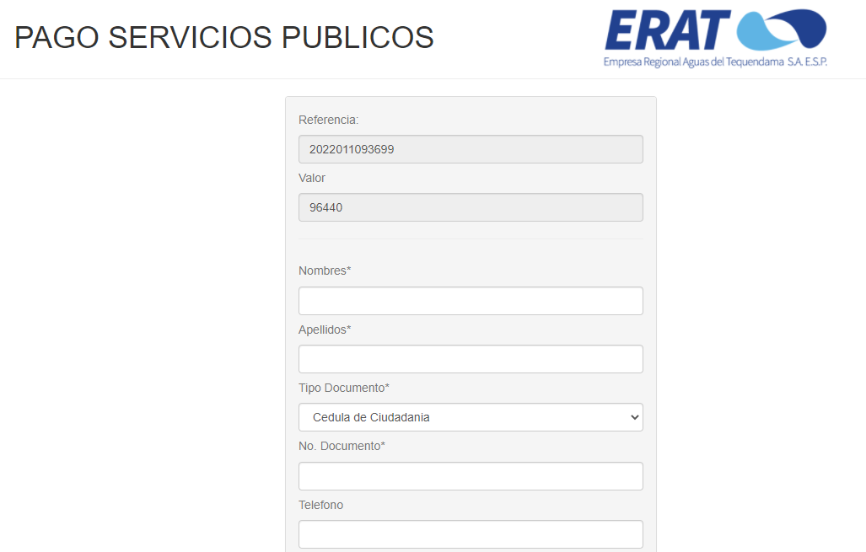
2 | Instalacion software para el manejo de correspondencia y documentacion | Aplicación del software | Software en ejecucion | Entrega de requemientos de informacion al proveedor del software. Ajuste de informacion , intalacion del software,capacitacioes a funcionarios ERAT | 2021-01-04 | 5/30/2021 | Eficiencia y control de la correspondencia y documentacion en general | Gerente | 100% Se implementarion los procedimientos para su ejecucion . Se encuentra en funcionamiento. | Entrega del 100% de los requemientos en documentacion general al proveeedor de software
 |  |  |  |  |  | Total ejecutado |  |  | 70%

CI Mecanismo M.A.A.C
Mecanismo para mejorar la atencion al ciudadano Control interno

Subcomponente | Nº | Actividades | Meta o producto | Responsable | Fecha programada | Porcentaje de avance | Observaciones | % de avance o evidencia para actividades culminadas
Subcomponente 1 estructura administrativa y direccionamiento estrategico | 1.1 | Optimizar los tiempos de respuesta,realizando los controles respectivos a peticiones recibidas por escrito y verbalmente tanto de los usuarios como de los Funcionarios de la empresa | Comunicaciones entregadas dentro de los terminos legales, agilidad en las respuestas a las solicitudes.Seguimiento al cuadro de correspondencia | Gerencia y funcionamiento de la empresa y grupos de interes | 1/01/2021 al 31/12/2021 | 74% | De acuerdo al HASS los resultados de periodo Enero 2021 a 2022 el area comercial cuanta con 34 PQR con vencimiento de terminos , el area financiera 1 y el area comercial 41, area operativa 61 y gerencia general 2. De acuerdo a las solicitudes vencidas se determina que el 74,40% de las solicitudes son respondidas en el plazo correcto , mientras el que 25,5 son respondidas en vencimiento de terminos.
Subcomponente 2 fortalemiento de los canales de atencion | 2.1 | Actualizar la pagina web y utilizar las redes sociales , medios de comunicación del municipos, como mecanismo para mantener informados a los ususarios de los proyectos y actividades que realiza la empresa | Pagina web de la empresa actualizada y comunicaciones realizadas atraves de los medios de comunicación | Gerente, ingeniero de soporte en sistemas y directores de area. | 1/1/2021 al 31/12/2021 | 80% | Se mantiene actualizada diariamente la informacion.Anexo publicacion del dia 24 de enero en las redes sociales de ERAT | 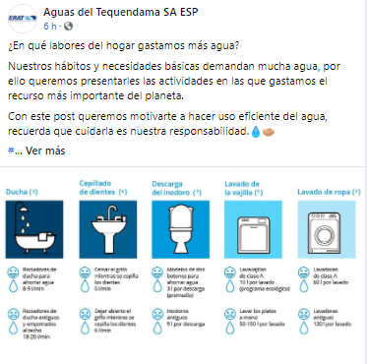
Subcomponente 3 talento humano | 3.1 | Fortalecer las competencias de los funcionarios encargados de la atencion al ciudadano y evaluar su desempeño | Personal capacitado | Director administrativo y financiero | Durante el año | 100% | Se realizo el curso de sistemas de gestion y de atencion al cliente
Subcomponente 4 normativo y procedimental | 4.1 | Revisar y actualizar los procedimientos de atencion PQR | Procedimientos actualizados y adoptados | Gerente y lideres de proceso | Apr-21 | 42% | Se actualizo el informe de PQR tambien los procedimientos de atencion PQR mediante HASS | Comunicación interna nº 006- 2022 1 de febrero 2022
Subcomponente 5 | 5.1 | Realizar mediciones de percepcion del ciudadano mediante la aplicación de la encuenta de satisfaccion del usuario y los formatos del buzon de sugerencias, presentr informes semestrales a direccion comercial | Informe semestral | Director , asistentes administrativos de oficinas de atencion al ususario , control interno | Junio y diciembre 2021 | 20% | Se realizaron encuentas para medir la percepcion del los ciudadanos mediante el formato de buzon de sugerencias.
 |  |  | Total ejecutado |  |  | 63%

CI Transparencia y AI
Mecanismo para mejorar la atencion al ciudadano Control interno

Subcomponente | Nº | Actividades | Meta o producto | Responsable | Fecha programada | Porcentaje de avance | Observaciones | % de avance o evidencia para actividades culminadas
Subcomponente 1 Lineamientos de Transparencia Activa | 1.1 | Actualizar la información correspondiente y según la normatividad en la página web y registrada en el enlace de transparencia y acceso a la información. | Información actualizada en el enlace de transparencia y acceso a la información de la ERAT | Ingeniero de soporte en sistemas. Funcionarios encargados de entregar información. | Enero a diciembre de 2021 | 90% | Se ha actualizado el 90% en el enlace de transparencia con los requerimientos totalmente actualizados a la fecha 15/02/2022. | 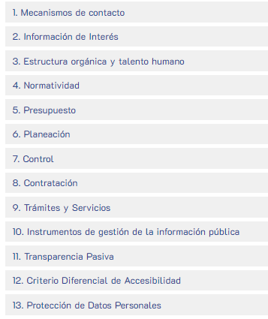
Subcomponente 2 Lineamientos de Transparencia Pasiva | 2.1 | Responder a la solicitud de información pública de manera oportuna y de acuerdo con los términos establecidos por la ley. | Información suministrada de manera oportuna | Funcionarios de la empresa | 1 de enero al 31 de diciembre de 2021 | 85% | Se presenta a la fecha 11/02/2022 el cumplimiento de manera oportuna de la respuesta a solicitudes de informacion en la oficina de la mesa, los indices de la oficina de Anapoima disminuyen considerablemente el cumplimiento del 100% de la actividad | Informe de PQR: Comunicación interna nº 006- 2022 , 1 de febrero 2022
 | 2.2 | Mantener actualizados los trámites que se realizan ante la oficina de atención al usuario y publicarlos en la página web de la empresa | Publicación de los trámites | Ingeniero de soporte en sistemas. Asistentes administrativos oficina de atención al usuario. | Enero a diciembre de 2021 | 100% | Se cumplio al 100% de la publicacion.Se anexa soporte de la publicacion de los tramites de la oficina de atencion al usuario y publicarlos actualizados al mes de enero 2022 | 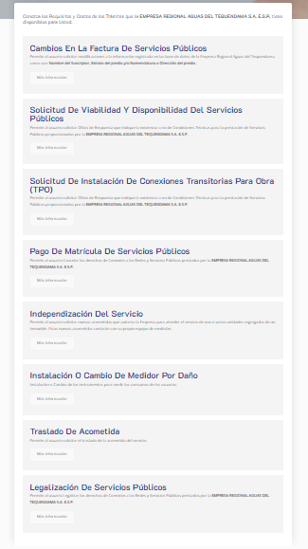
Subcomponente 3 Elaboración de los Instrumentos de Gestión de la Información | 3.1 | Aplicación de las tablas de Retención de acuerdo con el modelo de operación | Tablas de retención actualizadas | Dirección Administrativa y financiera | Julio a diciembre de 2021 | 30% | Estan en proceso de convalidación |  | A la fecha no se cuenta con ningun proceso de convalidacion de la tabla de retencion documental
 | 3.2 | Realizar el programa de Gestión documental y demás instrumentos archivísticos | Programa de Gestión documental e instrumentos archivísticos elaborados | Dirección Administrativa y financiera | Julio a diciembre de 2021 | 80% | Esta en proceso de construcción el Inventario documental. | Contrato numero: Hugo del castillo: Contrato OPS 47
Subcomponente 4 Criterio diferencial de accesibilidad | 4.1 | Implementar lineamientos de accesibilidad a espacios físicos para población en situación de discapacidad. | Espacios físicos adecuados. | Gerencia | Durante el año | 80% | Se cuenta con rampla de acceso a la oficina de atención al usuario. | 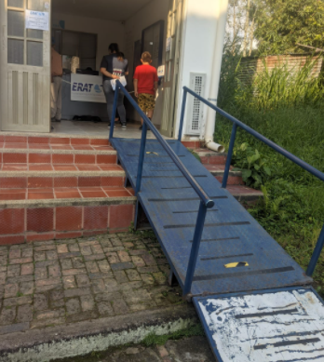
Subcomponente 5 Monitoreo del Acceso a la Información Pública | 5.1 | Realizar el informe de solicitudes recibidas, solicitudes que fueron trasladadas, tiempo de respuesta a cada solicitud y número de solicitudes en las que se negó el acceso a la información. | Informe Realizado | Asistentes Administrativos de la oficina de atención al usuario de La Mesa y Anapoima | Mayo, septiembre y diciembre de 2021. | 70% | Se realizó informe y se encuentra publicado en la página web. | Informe de PQR: Comunicación interna nº 006- 2022 , 1 de febrero 2022
Total ejecutado |  |  |  |  |  | 76%

